3.HTML_시멘틱 태그
시맨틱(Semantic) 태그 | ■<header>
 | 1 )페이지의 제목과 같은 소개 내용을 포함한다. 2) 일반적으로 heading 태그나 로고 또는 아이콘, 저작권 정보, 검색 양식, 작성자 이름 등을 포함한다. 3) 브랜드 아이덴티티
■ 시맨틱 태그 사용의 장점
검색엔진최적화(SEO) 🔍 : 검색엔진은 태그를 기반으로 페이지 내 검색 키워드의 우선순위를 판단한다. 따라서 제목은 h1, 중요한 단어는 strong 또는 em을 사용하는 등 의미에 맞는 올바른 태그르 사용하는 것이 중요하다.
웹 접근성: 시각장애가 있는 사용자가 스크린 리더를 사용하여 페이지를 탐색할 때 도움이 된다. | ■<nav>
사용성 편의: 시맨틱 태그를 사용한 코드 블록을 찾는 것은 끝없는 div(div > div > div ...)를 탐색하는 것보다 훨씬 쉽다. | 1) 네비게이션/ 콘텐츠를 담고있는 문서의 링크 역할을 담당한다. 2) 주로 메뉴에 사용되고 위치에 영향을 받지 않는다.
웹 접근성: W3C에 따르면 "시맨틱 웹을 사용하면 애플리케이션, 기업 및 커뮤니티에서 데이터를 공유하고 재사용할 수 있다"고 한다. (의미가 있는 요소는 개발자 모두에게 명확한 의미를 전달한다)
■ 시맨틱 태그를 정하는 팁, 유의사항 | ■<section>-대분류/제목 태그 모두 사용/ *논리적으로 완결된 집합 영역
사용할 태그를 결정하기전 "채울 데이터를 가장 잘 설명하고 나타내는 요소는 무엇일지?" 먼저 자문해 본다. | 1) sectioning element-논리적으로 완결된 집합체를 묶을 때 사용한다. 2) 되도록이면 웹표준에 맞도록 '논리적으로 완결된 집합체'는 <div> 대신 <section> 태그로 묶어준다. 3) 문서의 일반적인 영역을 설정하는 태그이다. 4) <div> 는 의미 없는 박스 5) <section> 은 의미를 갖는 영역을 설정하는 박스 6) heading 태그를 작성해주어야 한다.(제목 태그) 7) <section>안에 <section> 중복 사용 가능 8) <section>안에 <article>을 자식 요소로 포함 할수도 있고, 9) <article>안에 <section>태그를 자식 요소로 포함할 수도 있다.
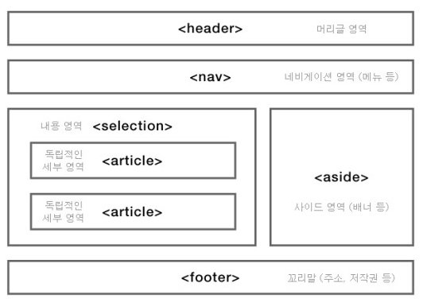 사용할 HTML은 태그는 스타일 기반이 아닌 채워질 데이터를 기반으로 결정되어야 한다. (예를들어 블로그 글 제목 스타일이 p태그를 사용하는 단락과 같은 디자인이더라도, p가 아닌 h1을 사용해야한다.)

 | ■<article>-소분류/제목 태그 중 한 가지만 사용/ *독립적인 영역
 | 1) <section>은 대분류, <article>은 소분류 내용 넣는 공간이다. 2) 독립적으로 구분 또는 재사용이 가능한 영역을 설정하는 태그이다. 3) ex): (매거진, 신문 기사, 블로그 글, 게시물, 잡지 제품 카드, 사용자가 제출한 댓글, 대화형 위젯 등) 4) <article> 태그 안에는 일반적으로 <h1-6>태그 중 하나를 작성하는 것이 표준이다. 5) <section> 태그 안에 <article> 태그를 자식 요소로 포함할 수 있고 6) 반대로 <article> 태그 안에 <section> 태그를 자식 요소로 포함할 수 있습니다.

 | ■<aside>
 | 1) 주로 본문 옆에 광고 & 링크 사용시 많이 사용하여 표현한다. 2) 간접적으로 문서와 관련된 내용을 나타낸다. 3) 사이드바 또는 콜아웃 상자로 사용된다.

 | ■<footer>
 | 1) 제일 아래 위치 한 푸터 2) 회사소개/저작권/약관/제작정보 등이 들어간다. 3) 연락처도 직접 적을 수 있으며, 또는 <address>의 태그로 연락처를 적기도 한다.

